Buhardillas


Aplicación | AISLAMIENTO DE HUECOS PERDIDOS POR INSUFLADO

Datos | Largo [m]

 | Ancho [m]
 | También puede introducir directamente:
 | Superficie a aislar [m²]

 | Espesor nominal deseado, tras el asentamiento [mm] |  | Resistencia Térmica deseada, R [m²K/W]

 | Densidad prevista [kg/m³] * entre 11 y 20 kg/m³ |  | Densidad prevista [kg/m³] * entre 11 y 20 kg/m³

Resultados | Espesor [mm] | 0
 | Espesor mínimo, incluyendo asentamiento [mm] | 0
 | Consumo [kg] | 0 | Consumo [kg] | 0
 | Consumo [Sacos] | 0 | Consumo [Sacos] | 0

 | Resistencia Térmica , R, [m²K/W] | 0.00 | Espesor mínimo [mm] | 0

Cámaras de aire
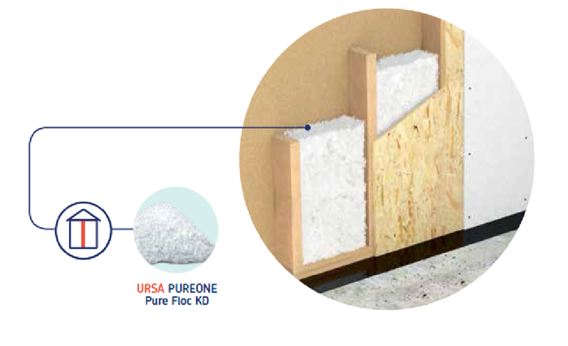

Aplicación | AISLAMIENTO DE CÁMARAS DE AIRE

Datos | Largo [m]

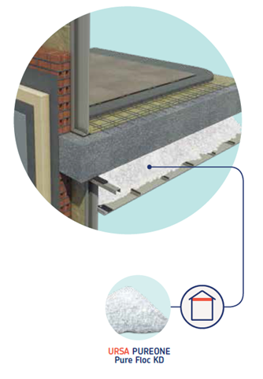
 | Ancho [m]
 | También puede introducir directamente:
 | Superficie a aislar [m²]

 | Espesor de la cámara disponible [mm]

 | Densidad prevista [kg/m³] | 35

Resultados | Espesor insuflado [mm] | 0
 | Consumo [kg] | 0
 | Consumo [Sacos] | 0

 | Resistencia Térmica , R, [m²K/W] | 0.00

